20190401一般・HP用飲料水
水質検査依頼書 （一般・HP用）

 |  |  |  |  |  |  |  |  |  |  |  | ※太線枠内のみご記入下さい。
住 所 |  | 〒 |  |  | TEL |  |  |  | FAX |  |  |  | 事務使用欄

依頼者名

 |  | 連絡担当者

依頼者名と異なる場合はご記入下さい。 |  |  |  |  |  |  |  |  |  |  |  |  | ＜成績書のFAX＞
成績書 |  |  |  |  |  |  |  |  |  |  |  |  | 要
宛 名 |  |  |  |  |  |  |  |  |  |  |  |  | FAXが必要な場合は〇を付す。
成績書 |  | 住所 |  | 〒 |  |  |  |  |  |  |  |  | 採水者名
送付先 |  | 名称
請求書 |  | 住所 |  | 〒 |  |  |  |  |  |  |  |  | 所 属
送付先 |  | 名称

1 | 検査項目※1 |  |  |  |  |  |  | 基準適否の判定 |  |  | 要 ・ 不要 | 採水月日 |  | 時間
 | 採水場所 |  |  |  |  |  |  |  |  |  |  | ／ |  | ：
 | 事務使用欄 |  | 成績書 | 作成日 |  |  | 発送日 |  |  | 受付番号 |  | 天候 | 前日 | 当日

2 | 検査項目※1 |  |  |  |  |  |  | 基準適否の判定 |  |  | 要 ・ 不要 | 採水月日 |  | 時間
 | 採水場所 |  |  |  |  |  |  |  |  |  |  | ／ |  | ：
 | 事務使用欄 |  | 成績書 | 作成日 |  |  | 発送日 |  |  | 受付番号 |  | 天候 | 前日 | 当日

3 | 検査項目※1 |  |  |  |  |  |  | 基準適否の判定 |  |  | 要 ・ 不要 | 採水月日 |  | 時間
 | 採水場所 |  |  |  |  |  |  |  |  |  |  | ／ |  | ：
 | 事務使用欄 |  | 成績書 | 作成日 |  |  | 発送日 |  |  | 受付番号 |  | 天候 | 前日 | 当日

備考 | 試験方法の指定等がある場合､ご記入下さい (更に記載事項がある場合は、裏面をご利用ください）。

※1 検査項目 以下の番号から選んで下さい。（食品製造用水については、下記選択欄の8、9のいずれかを選んで下さい。）
1.一般項目【11項目】 2.基準項目【浄水51項目】 3.ビル管項目【16項目】 4.消毒副生成物【12項目】 5.トリハロメタン【5項目】 6.トリクロロエチレン等【2項目】 7.飲料水【単項目】 （ ） 8.食品製造用水【26項目】 9.食品製造用水【単項目】 （ ）

検査手数料 |  |  |  | 請求書発行 |  | 請求確認 |  |  | 請求書発送 |  | 出発時間 ： サイン
 |  |  |  |  |  |  |  |  |  |  | 到着時間 ： サイン
 |  |  |  |  |  |  |  |  |  |  | 検体受領： 月 日 受領者サイン
 |  |  |  |  |  |  |  |  |  |  | 1) 受付区分：( 持込 ・ 送付 ・ 採取 ・ 集荷 )
 |  |  |  |  |  |  |  |  |  |  | 2) 受領時の状態：( 冷蔵 ・ 室温 )
・成績書発行後は原則として依頼者名、採水場所等の変更はできません。予めよくご確認のうえご依頼下さい。
・至急等の際は検査料金が割り増しとなる場合がありますので、ご了承下さい。
・成績書の再発行は､発行後1年以内に限ります。
・ご依頼された試験の情報及び結果は､ご依頼者の同意なしに他者へ供覧することはありません。 |  |  |  |  |  |  |  |  |  |  |  |  |  | I-002

試料の取り扱いについて
（検査用採水ビンの注意事項）

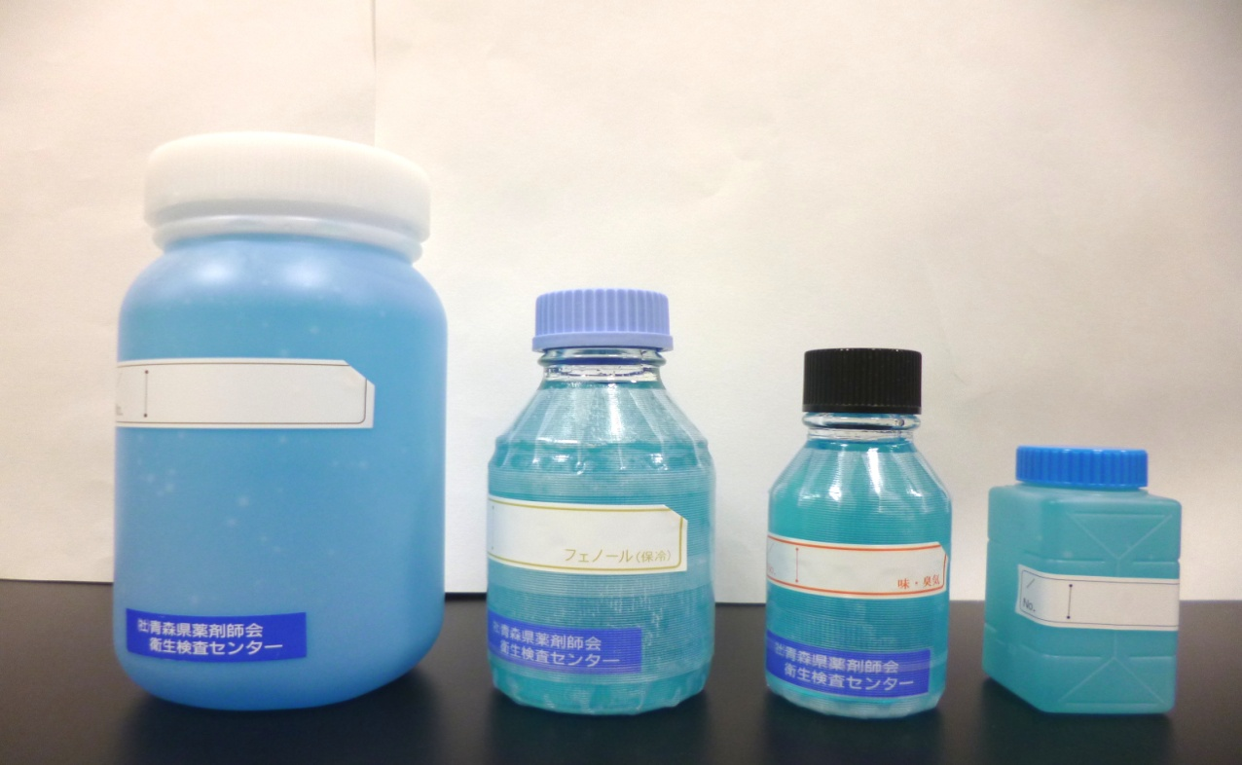
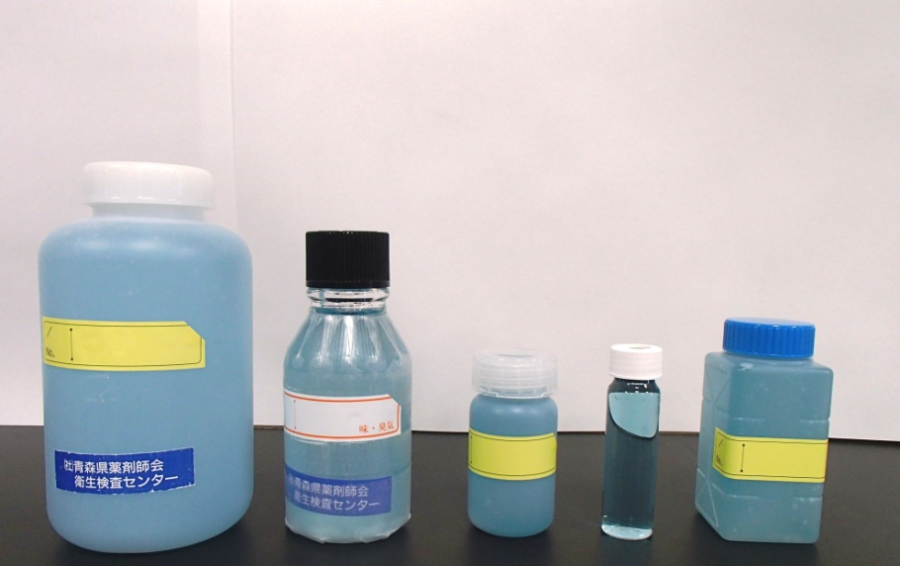
食品製造用水26項目
容器のすすぎはしない
採取する水で容器を2回程度すすぐ
水を肩口まで入れ密栓する
採水後、直ちにアイスボックス等に収め、速やかに搬入する
・保冷剤の入ったアイスボックス等を用意する
・採取する人は手指を十分洗浄する
・管内に滞留している水を捨てるため、30秒ほど水を流す
2L
ポリ容器
500mＬ
ガラス容器
200mＬ
ガラス容器
依頼書
200mＬ
滅菌容器
※キャップの内側、ポリ容器の口には手を触れない
赤い線を目安に水を入れる
11項目
1L
ポリ容器
200mＬ
ガラス容器
100mＬ
ポリ容器
40mＬ
ガラス容器
200mＬ
滅菌容器

2) | 採水手順

２．依頼書記載上の注意事項

1) 検査方法は厚生労働省から示されている公定法、または当試験所の方法によります。ご希望の方法がある場合は
お申し出下さい。
2) 結果書発行後の記載事項等の変更はできません。予めよくご確認のうえご依頼下さい。
3) 至急等の際は検査料金が割り増しとなる場合がありますので、ご了承下さい。
4) 再発行は､発行後1年以内に限ります。なお、結果書発行番号末尾に「Ｒ」の記載がされます。
5) ご依頼された検体の情報及び結果は､依頼者の同意なしに他者へ報告することはありません。

【お問い合わせ先】
一般財団法人 青森県薬剤師会 食と水の検査センター
本 部／TEL：017-762-3622 FAX：017-762-3660
八戸支所／TEL：0178-71-2505 FAX：0178-43-5119

